Лист1
№ | Дата выявления | Владелец конструкции / Собственник обьекта недвижимого им-ва / Лицо, управомоченное собственниками | Район города | Адрес размещения | Тип конструкции | Содержание | Фото конструкции
1 | 2024-02-21 | ИП Васильев Павел Александрович | Приокский | проспект Гагарина д. 101, к. 4 | Не установленный Правилами тип | ДИСКОНТ ЦЕНТР РОЗ | 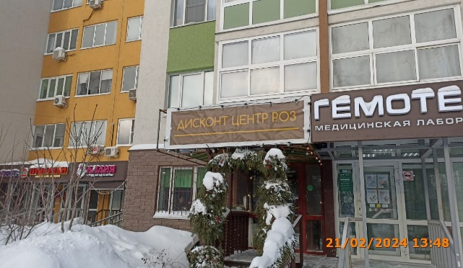
2 | 2024-02-21 | ООО "НДК" | Приокский | пр-кт Гагарина, д. 180 | Не установленный Правилами тип | ДИНГО ПАМЯТНИКИ | 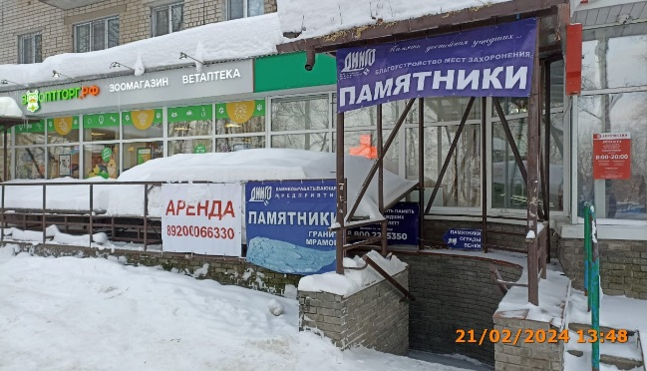
3 | 2024-02-21 | ООО "НДК" | Приокский | пр-кт Гагарина, д. 180 | Не установленный Правилами тип | ДИНГО ПАМЯТНИКИ
4 | 2024-02-21 | ООО "НДК" | Приокский | пр-кт Гагарина, д. 180 | Не установленный Правилами тип | памятники ограды венки
5 | 2024-02-21 | Не установлен | Приокский | пр-кт Гагарина, д. 180 | Не установленный Правилами тип | АРЕНДА
6 | 2024-02-21 | ИП Мазова Ольга Львовна | Приокский | проспект Гагарина д. 101, к. 5 | Не установленный Правилами тип | ПРИВОЗЪ | 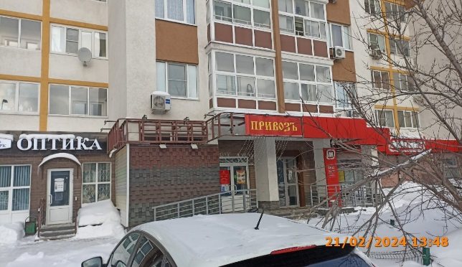
7 | 2024-02-21 | Не установлен | Приокский | проспект Гагарина д. 101, к. 4 | Настенная конструкция | Сладкий горький | 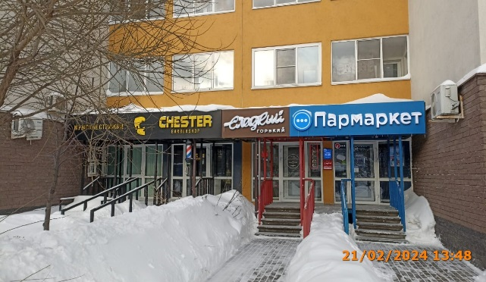
8 | 2024-02-21 | ИП Телухин Андрей Андреевич | Приокский | проспект Гагарина д. 113 | Настенная конструкция | ЗВОНОК | 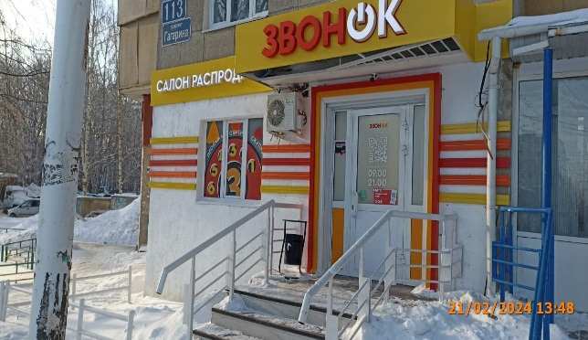
9 | 2024-02-21 | ИП Телухин Андрей Андреевич | Приокский | проспект Гагарина д. 113 | Конструкция в витрине | ПРОДАЖА ОБМЕН СКУПКА
10 | 2024-02-21 | ИП Телухин Андрей Андреевич | Приокский | проспект Гагарина д. 113 | Настенная конструкция | САЛОН РАСПРОДАЖ
11 | 2024-02-21 | ИП Телухин Андрей Андреевич | Приокский | проспект Гагарина д. 113 | Настенная конструкция | ЗВОНОК | 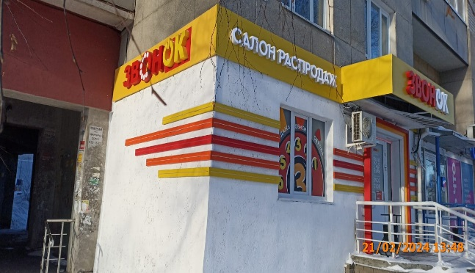

13
14
15
16
17
18
19
20
21
22
23
24
25
26
27
28
29
30
31
32
33
34
35
36
37
38
39
40
41
42
43
44
45
46
47
48
49
50
51
52
53
54
55
56
57
58
59
60
61
62
63

